電力
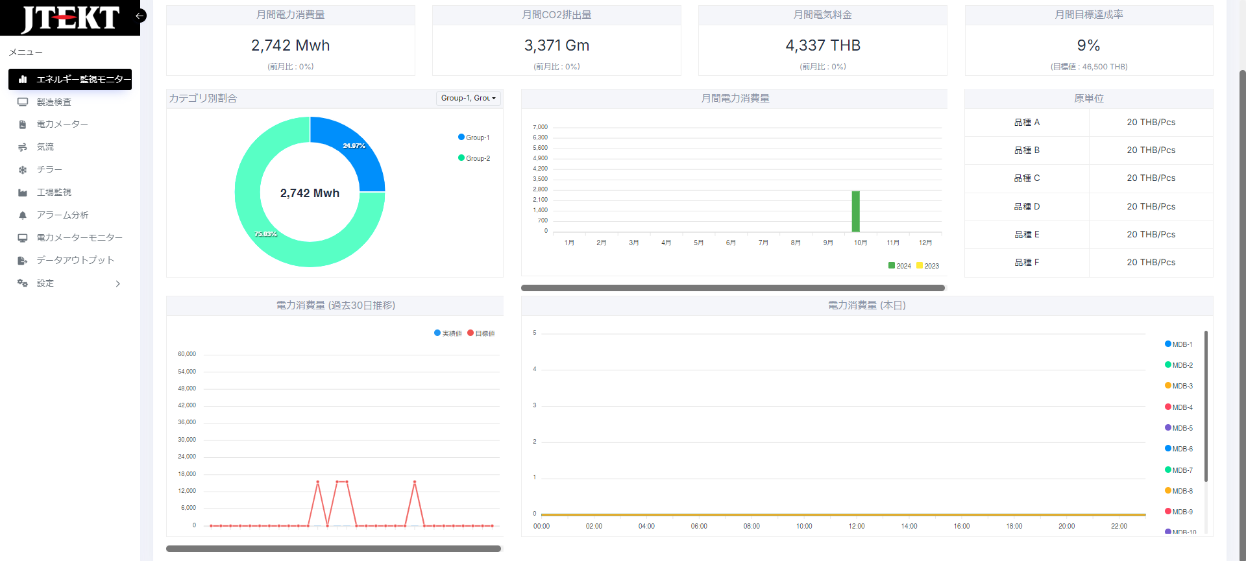
前月までの目標達成率を表示する。
当日の区切り方は07:30-07:29までを当日とする。
前日までの情報を計算して、表示をする。
Ton表示
Ton表示
Ton表示

BEKIDOモニタのライン別とリンク
②MDB別
①工場別
★切り替えはできるか？
単位表示
Tonを表示

CO2排出量に変更

MDB別の負荷率を表示する。
キャパシティは各MDB別に決定をしている。
→4-11までのMDBキャパシティを確認可能。７つ。
→負荷率設定可能なマスタを用意。
①横軸MDB/縦軸負荷率 100%を上限とする。kwh
②MDB 横軸時間 / 縦軸負荷率→１MDBをピックアップする。
力率を表示。→保留。
工場別積み上げ
工場別の色を変える。
第2軸に生産ボリューム
→月別の生産ボリュームを入力できる画面を用意する。全品種まとめて、1項目→月で用意

前月(単月)の情報を集計して表示する。

単位表示
ton
法則性を見いだせれば、修正係数を計算する。
★電力会社の請求電力量と、収集している電力量の比較をする。比較表を作成、傾向を見る。

単位表示
ton
法則性を見いだせれば、修正係数を計算する。
★電力会社の請求電力量と、収集している電力量の比較をする。比較表を作成、傾向を見る。

夜勤19:30からは色変えられますか？
→縦線を引く。右半分を色を変える。

7:30始まり

見たいこと、したいこと
・電気使用量(CO2排出量)の内訳、何に一番電気を使用しているか？省エネアプローチの優先順位を決めたい
⇒エアーやチラーの占める割合、各MDB容量に対しての負荷

Bekido
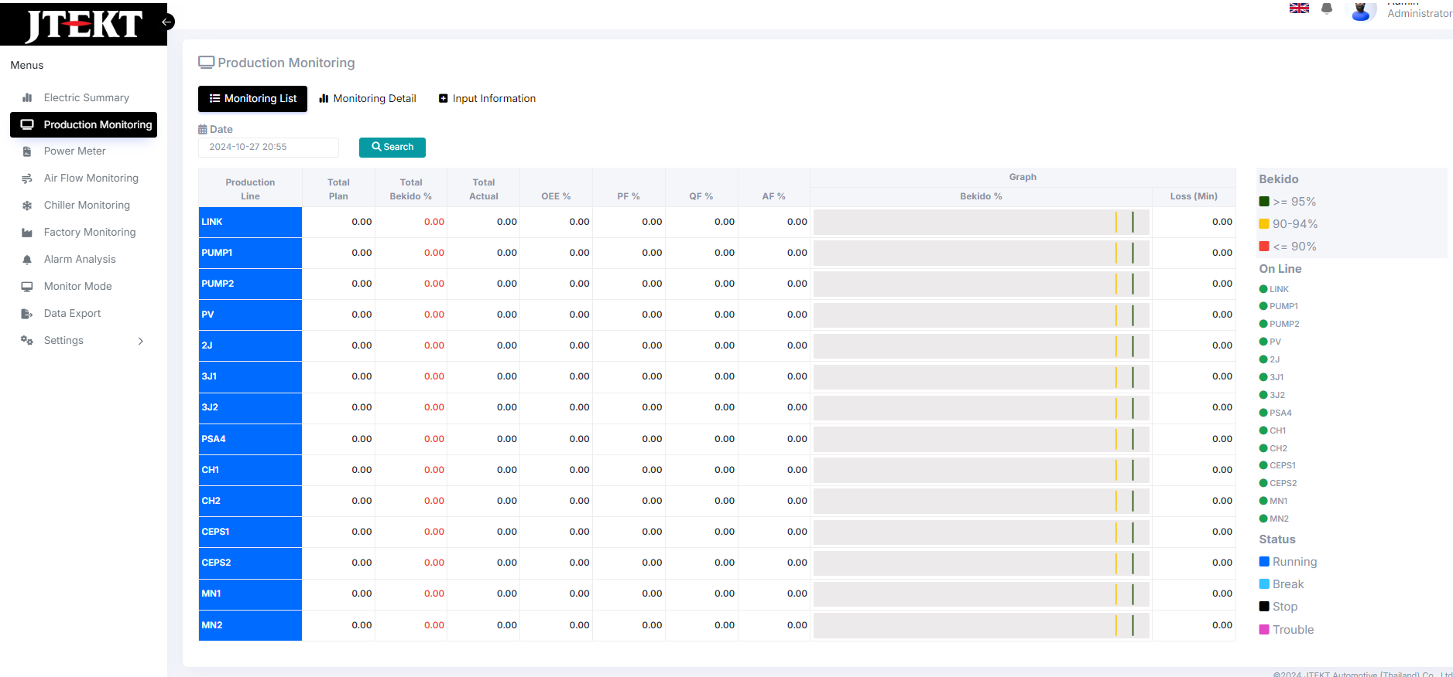
Total BEKIDO推移ボタン追加
・日毎(30日表記)、月毎(12か月)(下記イメージ)、年毎(収集する年数4月-3月)
→日別は07:30-07:29で区切る
→月別はデータ数量/データ個数で計算をする
・ターゲットに対し〇緑、×赤を色で表示
→どのような形で表示ができるのかを確認する。
グラフをも併せて表示をする。

推移ボタン追加
・日毎、月毎、年毎
・ターゲットに対し〇緑、×赤を色で表示

原単位追加 前月単月を表示

CEPS#1 Bekidoイメージ
 | C-EPS#1 | Target
Jan | 88.65 | 95
Feb | 91.4 | 95
Mar | 89.96 | 95
Apr | 87.804813488 | 95
May | 87.122699226 | 95
Jun | 92.358040514 | 95
Jul | 83.936750288 | 95
Aug | 74.699045892 | 95
Sep | 77.091865252 | 95
Oct | 77.827393662 | 95
Nov | 82.106614484 | 95
Dec | 69.72 | 95
Jan | 70.76 | 95
Feb | 70.79 | 95
Mar | 71.28 | 95
Apr | 79.25 | 95
May | 72.9 | 95
Jun | 76.64 | 95
Jul | 82.95 | 95
Aug | 86.48 | 95
Sep | 84.29 | 95
1w/Oct | 89.7 | 95
2w/Oct | 89.83 | 95
3w/Oct | 88.39 | 95
4w/Oct | 89.47 | 95

Over All
Over All画面を作れませんか？メイン画面にしたい
・電力：消費量、Co2排出量、電気代、ターゲットに対する評価
・エアー：使用量(工場別)、ターゲットに対する評価、電気代orCo2で表すことは出来ますか？
・チラー：使用量、ターゲットに対する評価、電気代orCo2で表すことは出来ますか？

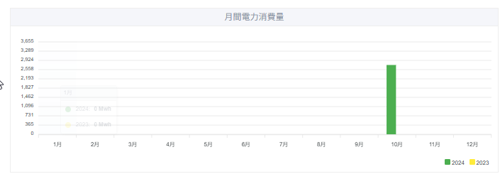
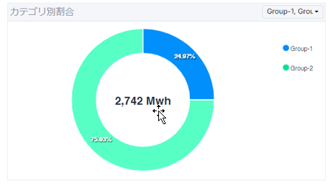

電力
目標→実績に対する評価

電力
工場別

エアー
目標→実績に対する評価
目標値を入力できる形を機能で用意する。
目標値については未決定。運用で決めていく

エアー
工場別

チラー
目標→実績に対する評価
目標値を入力できる形を機能で用意する。
目標値については未決定。運用で決めていく

チラー
工場別

